バッチ1_ソースの展開・ログイン
概要 | ソースの展開・ログイン
手順番号
パラメータ | -
コマンド | cd work aws s3 cp s3://pxross1-batch-work/oss_sample_batch.zip ./ unzip oss_sample_batch.zip
ポイント
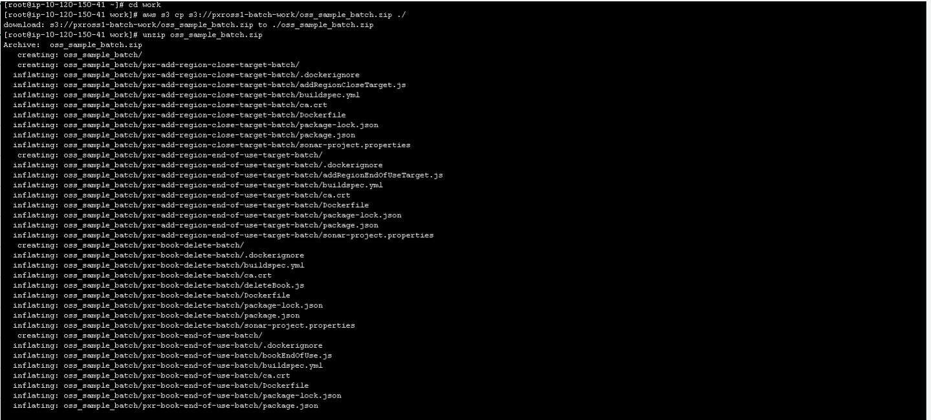
実行結果

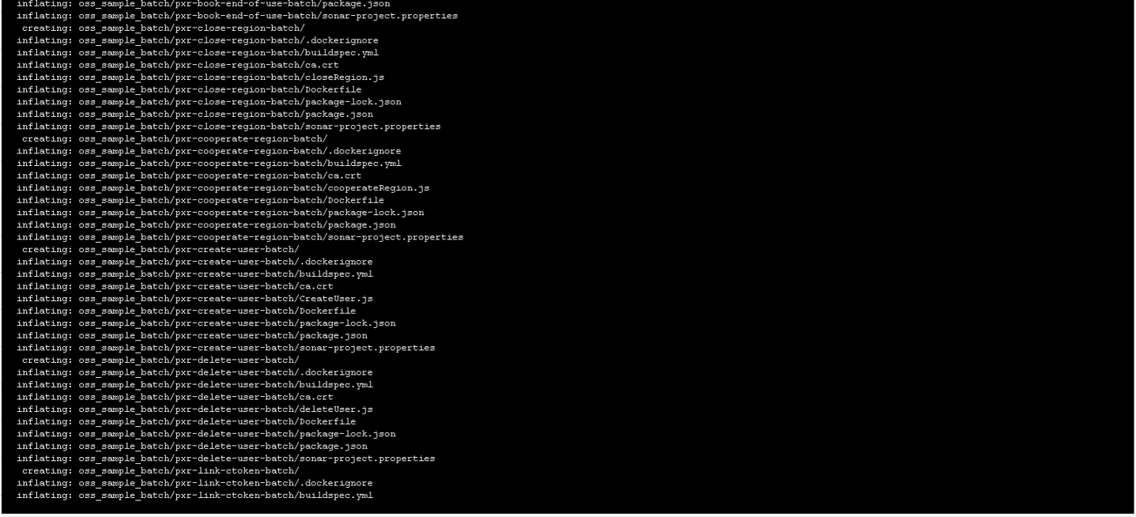

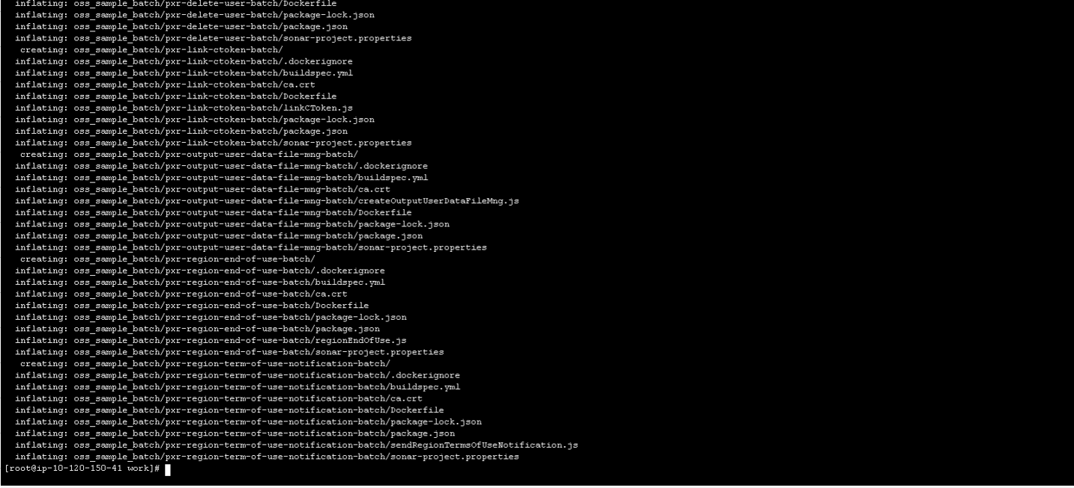

コマンド | aws ecr get-login-password --region ap-northeast-1 | docker login --username AWS --password-stdin ＜ECRのFDNS名＞
ポイント
実行結果

バッチ2_利用者作成バッチ
概要 | バッチビルド：利用者作成バッチ
手順番号
パラメータ | -
コマンド | cd ~/work/oss_sample_batch/ docker build ./pxr-create-user-batch -t ＜ECRのFDNS名＞/pxross1:create-user-batch-container docker push ＜ECRのFDNS名＞/pxross1:create-user-batch-container docker rmi ＜ECRのFDNS名＞/pxross1:create-user-batch-container
ポイント
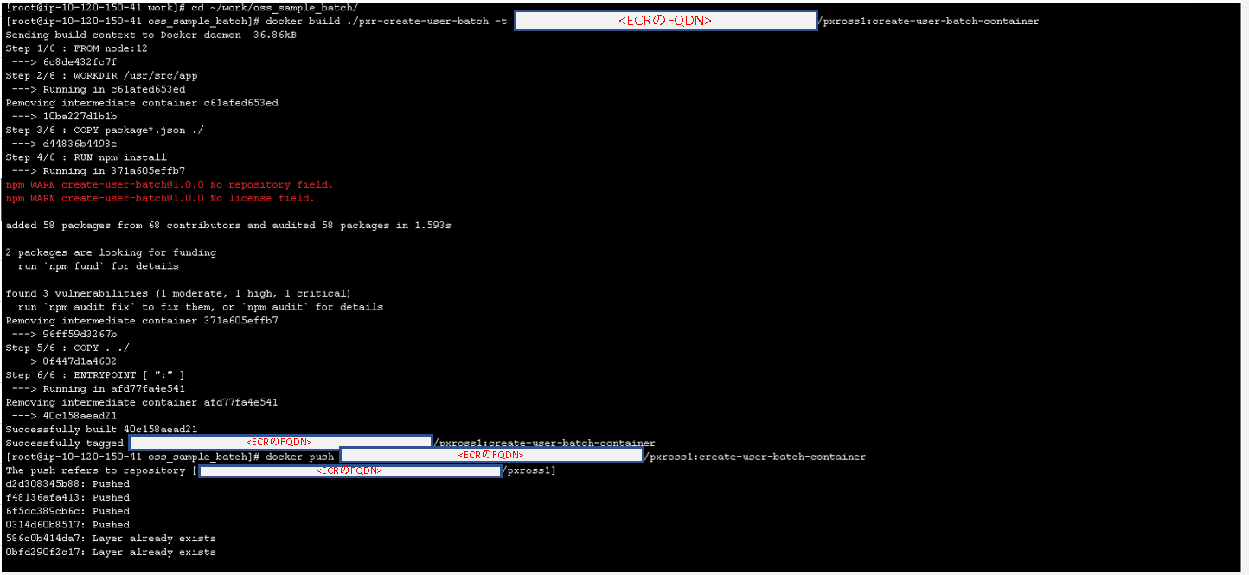
実行結果

バッチ3_CToken連携バッチ
概要 | バッチビルド：CToken連携バッチ
手順番号
パラメータ | -
コマンド | cd ~/work/oss_sample_batch/ docker build ./pxr-link-ctoken-batch -t ＜ECRのFDNS名＞/pxross1:link-ctoken-batch-container docker push ＜ECRのFDNS名＞/pxross1:link-ctoken-batch-container docker rmi ＜ECRのFDNS名＞/pxross1:link-ctoken-batch-container
ポイント
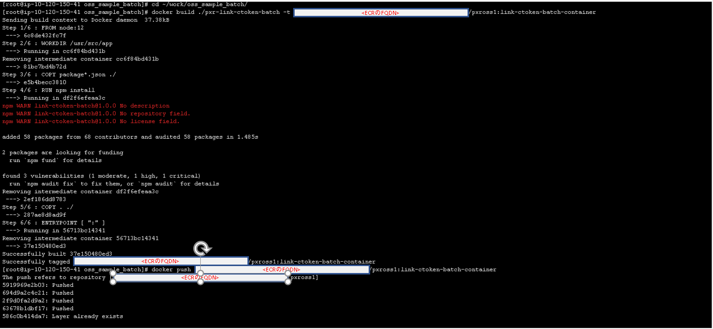
実行結果

バッチ4_Region改定再同意依頼バッチ
概要 | バッチビルド：Region改定再同意依頼バッチ
手順番号
パラメータ | -
コマンド | cd ~/work/oss_sample_batch/ docker build ./pxr-region-term-of-use-notification-batch -t ＜ECRのFDNS名＞/pxross1:region-term-of-use-notification-batch-container docker push ＜ECRのFDNS名＞/pxross1:region-term-of-use-notification-batch-container docker rmi ＜ECRのFDNS名＞/pxross1:region-term-of-use-notification-batch-container
ポイント
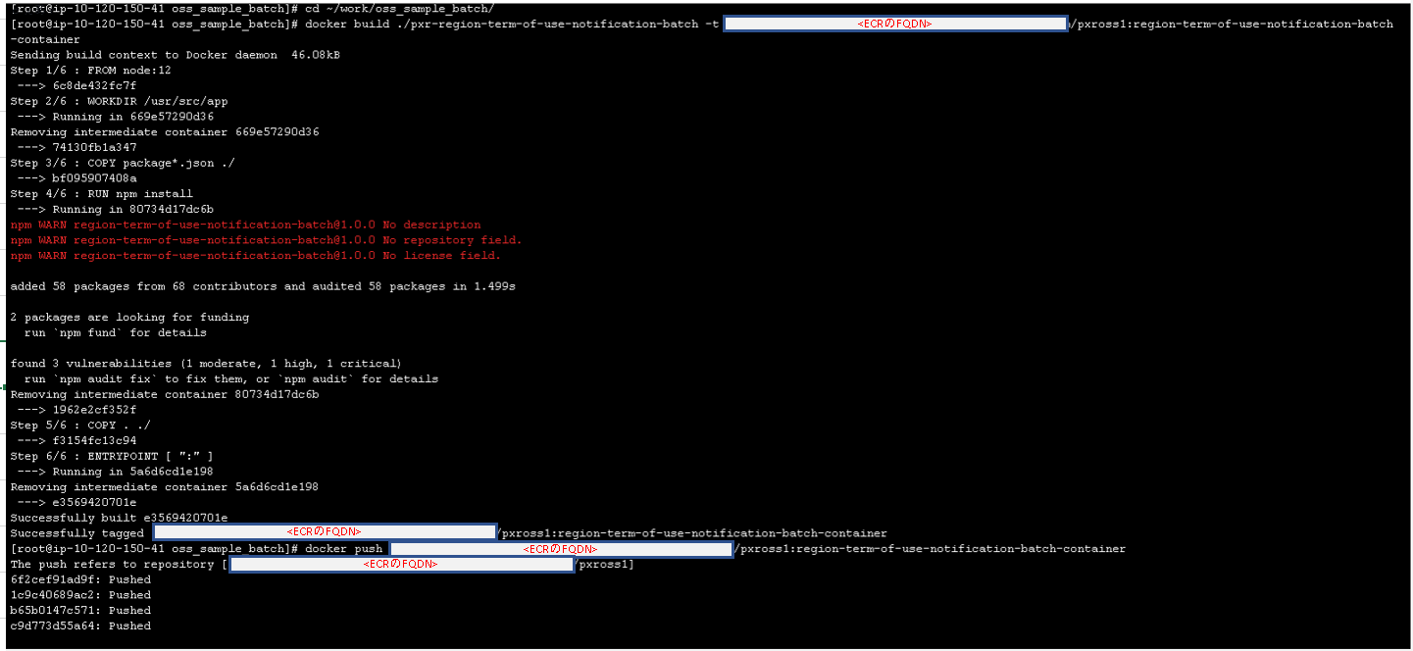
実行結果

バッチ5_Book自動閉鎖バッチ
概要 | バッチビルド：Book自動閉鎖バッチ
手順番号
パラメータ | -
コマンド | cd ~/work/oss_sample_batch/ docker build ./pxr-book-end-of-use-batch -t ＜ECRのFDNS名＞/pxross1:book-end-of-use-batch-container docker push ＜ECRのFDNS名＞/pxross1:book-end-of-use-batch-container docker rmi ＜ECRのFDNS名＞/pxross1:book-end-of-use-batch-container
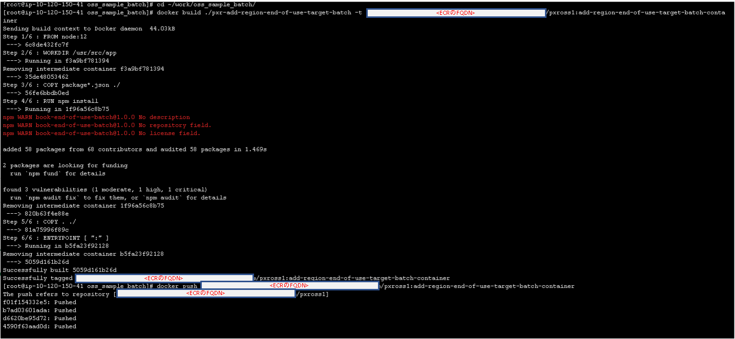
ポイント
実行結果

バッチ6_Region利用自動終了対象追加
概要 | バッチビルド：Region利用自動終了バッチ
手順番号
パラメータ | -
コマンド | cd ~/work/oss_sample_batch/ docker build ./pxr-add-region-end-of-use-target-batch -t ＜ECRのFDNS名＞/pxross1:add-region-end-of-use-target-batch-container docker push ＜ECRのFDNS名＞/pxross1:add-region-end-of-use-target-batch-container docker rmi ＜ECRのFDNS名＞/pxross1:add-region-end-of-use-target-batch-container
ポイント
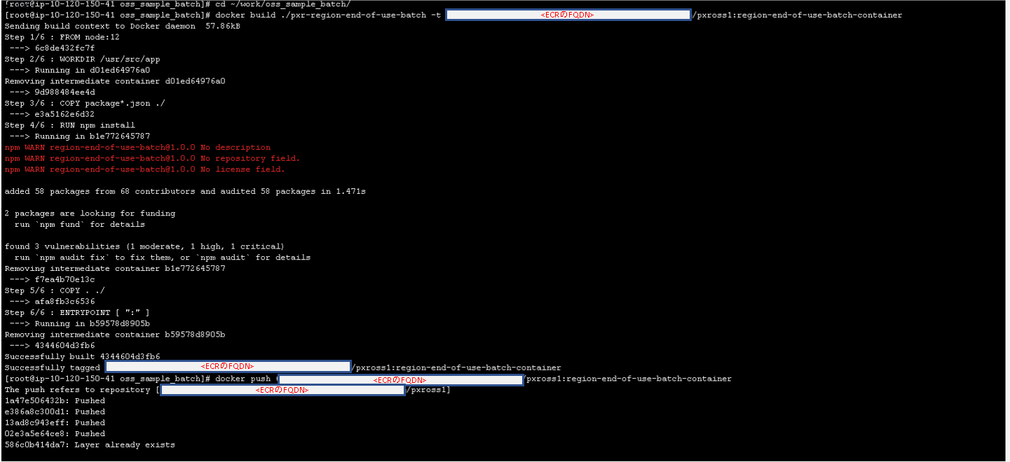
実行結果

バッチ7_Region利用自動終了バッチ
概要 | バッチビルド：Region利用自動終了バッチ
手順番号
パラメータ | -
コマンド | cd ~/work/oss_sample_batch/ docker build ./pxr-region-end-of-use-batch -t ＜ECRのFDNS名＞/pxross1:region-end-of-use-batch-container docker push ＜ECRのFDNS名＞/pxross1:region-end-of-use-batch-container docker rmi ＜ECRのFDNS名＞/pxross1:region-end-of-use-batch-container
ポイント
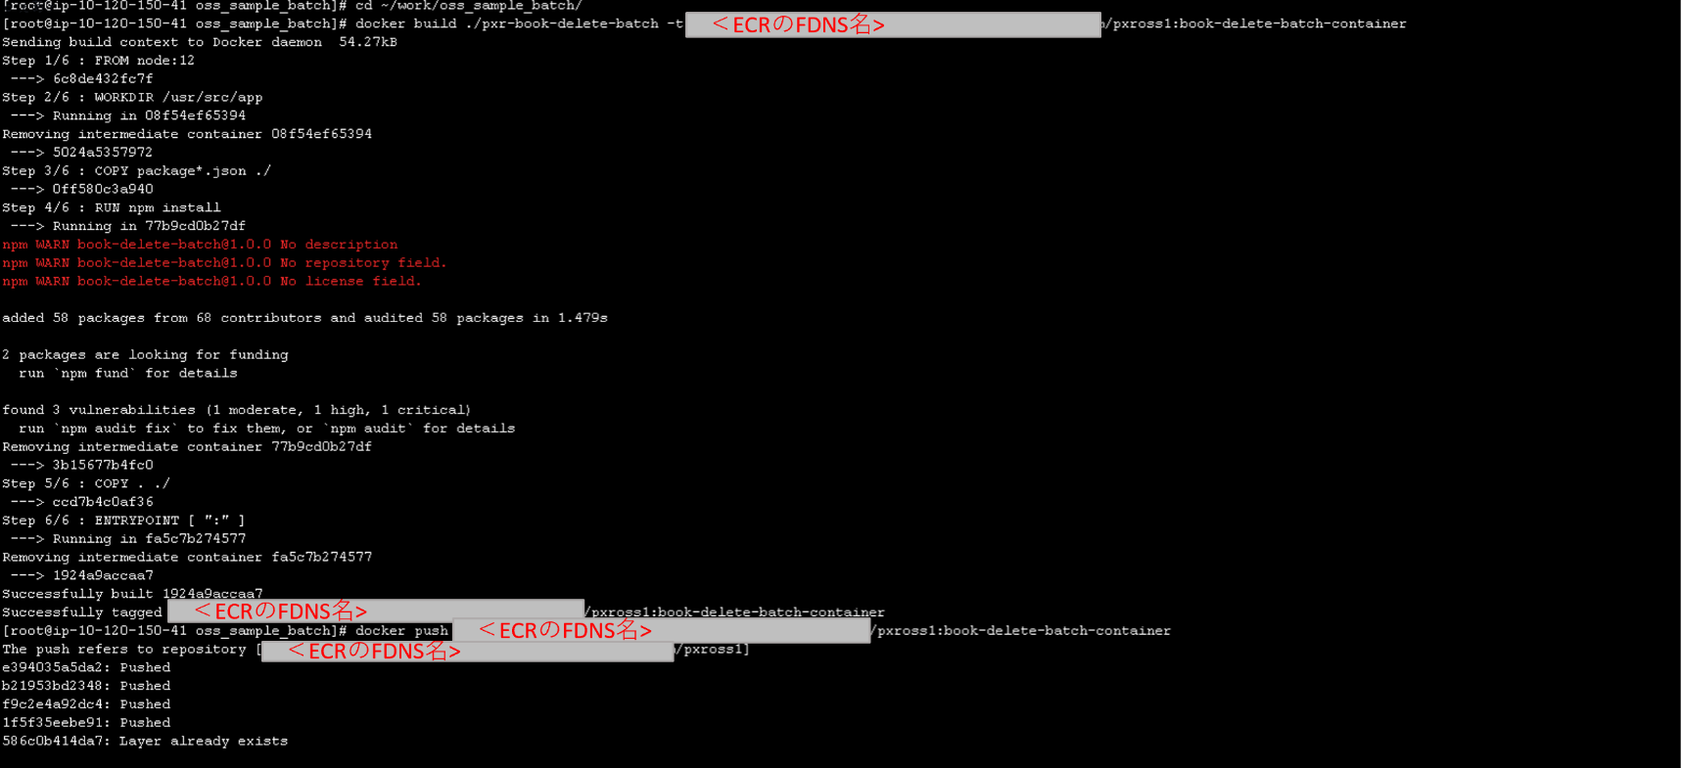
実行結果

バッチ8_Book削除バッチ
概要 | バッチビルド：Book削除バッチ
手順番号
パラメータ | -
コマンド | cd ~/work/oss_sample_batch/ docker build ./pxr-book-delete-batch -t ＜ECRのFDNS名＞/pxross1:book-delete-batch-container docker push ＜ECRのFDNS名＞/pxross1:book-delete-batch-container docker rmi ＜ECRのFDNS名＞/pxross1:book-delete-batch-container
ポイント
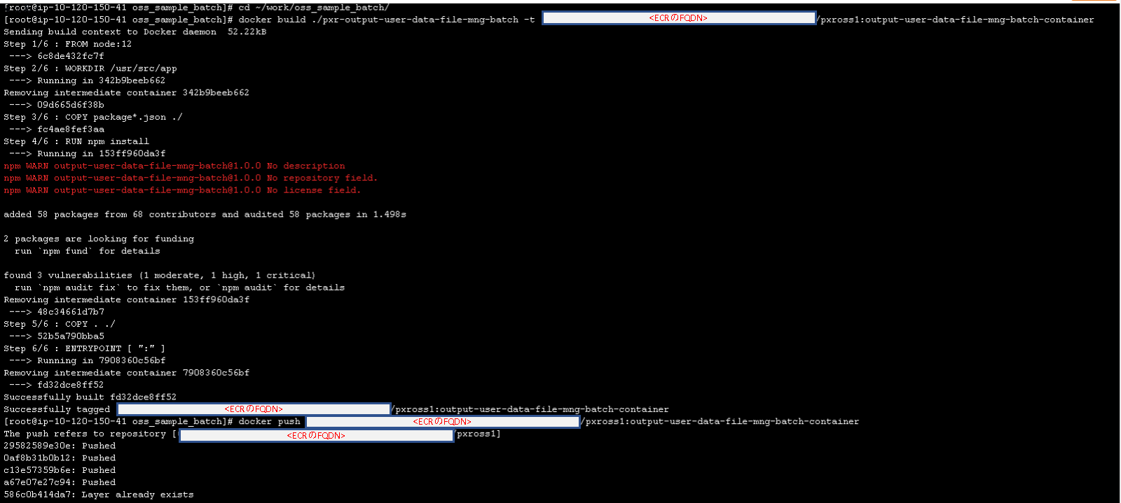
実行結果

バッチ9_出力データファイル管理作成バッチ
概要 | バッチビルド：出力データファイル管理作成バッチ
手順番号
パラメータ | -
コマンド | cd ~/work/oss_sample_batch/ docker build ./pxr-output-user-data-file-mng-batch -t ＜ECRのFDNS名＞/pxross1:output-user-data-file-mng-batch-container docker push ＜ECRのFDNS名＞/pxross1:output-user-data-file-mng-batch-container docker rmi ＜ECRのFDNS名＞/pxross1:output-user-data-file-mng-batch-container
ポイント
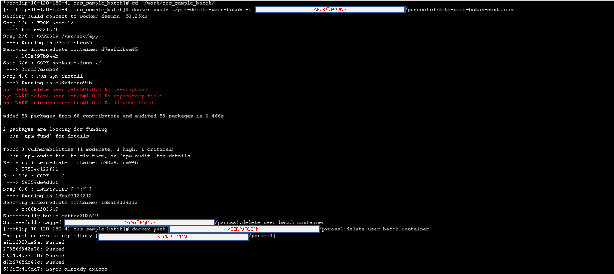
実行結果

バッチ10_利用者データ削除バッチ
概要 | バッチビルド：利用者データ削除バッチ
手順番号
パラメータ | -
コマンド | cd ~/work/oss_sample_batch/ docker build ./pxr-delete-user-batch -t ＜ECRのFDNS名＞/pxross1:delete-user-batch-container docker push ＜ECRのFDNS名＞/pxross1:delete-user-batch-container docker rmi ＜ECRのFDNS名＞/pxross1:delete-user-batch-container
ポイント
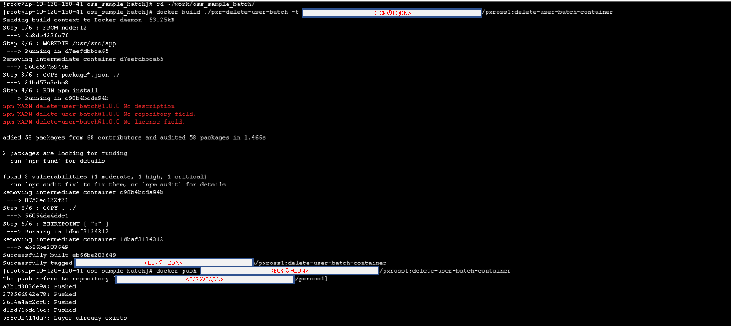
実行結果

バッチ11_Region終了対象追加
概要 | バッチビルド：Region終了対象追加
手順番号
パラメータ | -
コマンド | cd ~/work/oss_sample_batch/ docker build ./pxr-add-region-close-target-batch -t ＜ECRのFDNS名＞/pxross1:add-region-close-target-batch-container docker push ＜ECRのFDNS名＞/pxross1:add-region-close-target-batch-container docker rmi ＜ECRのFDNS名＞/pxross1:add-region-close-target-batch-container
ポイント
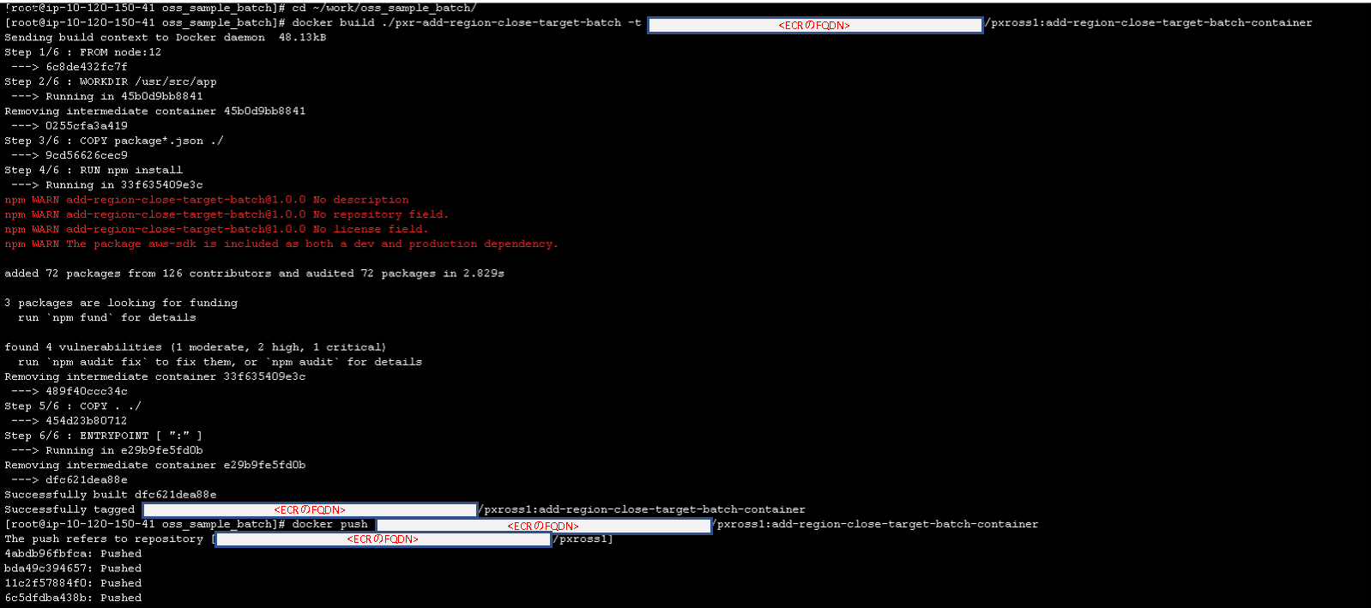
実行結果

バッチ12_Region利用終了
概要 | バッチビルド：Region利用終了
手順番号
パラメータ | -
コマンド | cd ~/work/oss_sample_batch/ docker build ./pxr-close-region-batch -t ＜ECRのFDNS名＞/pxross1:close-region-batch-container docker push ＜ECRのFDNS名＞/pxross1:close-region-batch-container docker rmi ＜ECRのFDNS名＞/pxross1:close-region-batch-container
ポイント
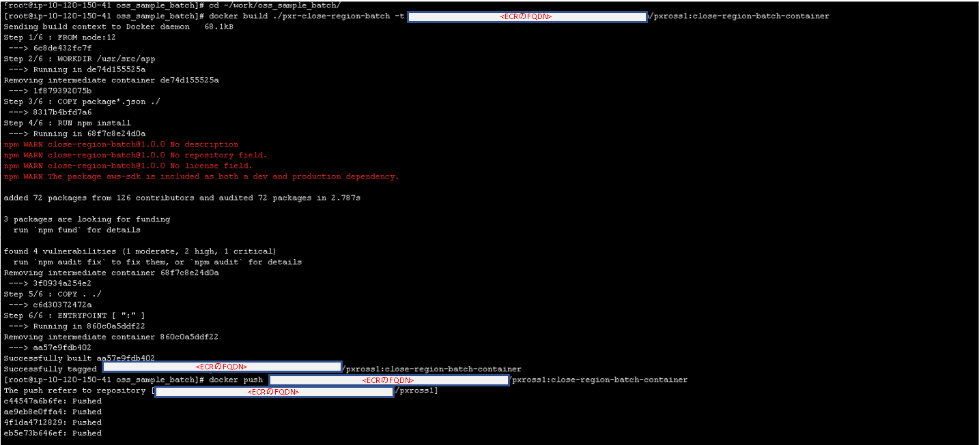
実行結果

バッチ13_Region利用者連携
概要 | バッチビルド：Region利用者連携
手順番号
パラメータ | -
コマンド | cd ~/work/oss_sample_batch/ docker build ./pxr-cooperate-region-batch -t ＜ECRのFDNS名＞/pxross1:cooperate-region-batch-container docker push ＜ECRのFDNS名＞/pxross1:cooperate-region-batch-container docker rmi ＜ECRのFDNS名＞/pxross1:cooperate-region-batch-container
ポイント
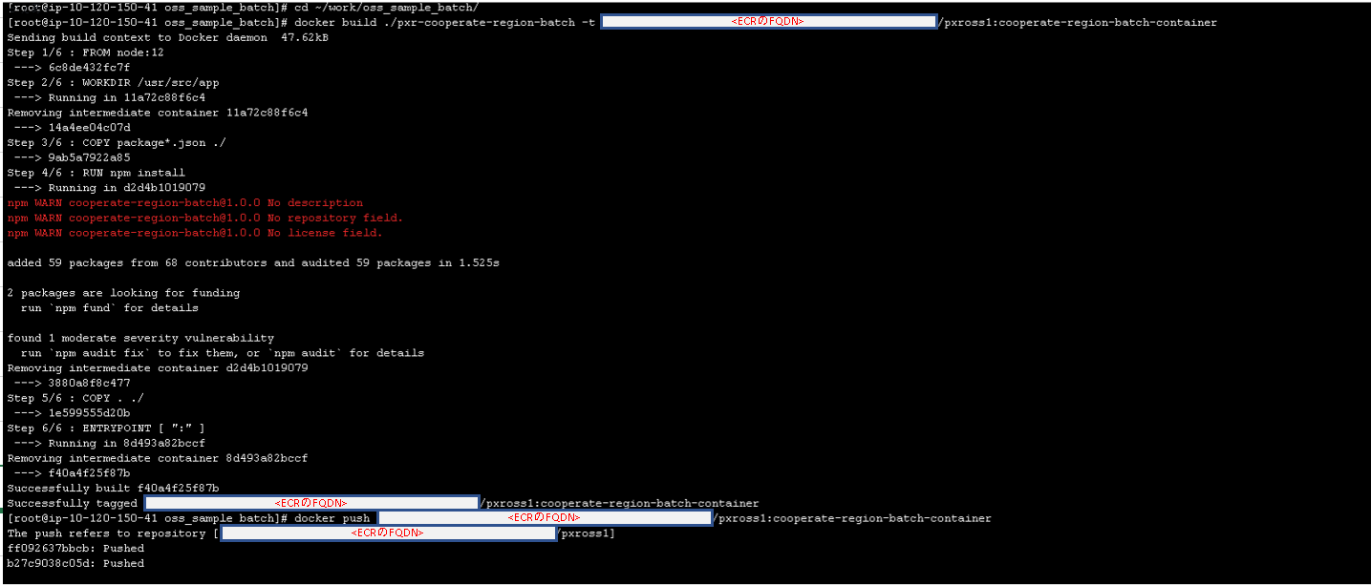
実行結果

